Hellseherbeispiel
Hellseherbeispiel: Jemand behauptet, hellseherische Fähigkeiten zu haben.
Wollen das experimentell überprüfen (Versuchsdesign: werfen 20 x eine Münze…) |  |  |  |  |  |  | Hilfstabelle für SVERWEIS
 |  |  |  |  |  |  | 0 | Kopf
Simulation |  |  |  |  |  |  | 1 | Zahl

Durchgang | Person rät | Münze zeigt | Durchgang erfolgreich (0/1)?
1 | Kopf | Kopf | 1 |  | Simulationsergebnis:
2 | Kopf | Zahl | 0 |  | 12 | (von 20 möglichen Treffern)
3 | Zahl | Zahl | 1
4 | Kopf | Zahl | 0
5 | Zahl | Zahl | 1
6 | Kopf | Kopf | 1
7 | Kopf | Kopf | 1
8 | Kopf | Kopf | 1
9 | Zahl | Kopf | 0
10 | Kopf | Kopf | 1
11 | Zahl | Kopf | 0
12 | Zahl | Zahl | 1
13 | Zahl | Kopf | 0
14 | Zahl | Zahl | 1
15 | Kopf | Kopf | 1
16 | Zahl | Kopf | 0
17 | Kopf | Zahl | 0
18 | Zahl | Kopf | 0
19 | Kopf | Kopf | 1
20 | Zahl | Zahl | 1

Wollen Hypothesentesten (legen Spielregeln fest)
Stellen zwei konkurrierende Hypothesen auf:
"Nullhypothese" (H0) -> das Ergebnis lässt sich durch die 50% Ratewskt. erklären.
"Alternativhypothese" (H1) -> Ergebnis lässt sich nicht mehr mit Rateswskt. erklären.
Signifikanzniveau "Alpha-Niveau" -> wähle 5% (üblich: 5% oder 1%, wichtig: VORHER festlegen!)
Entscheidungsregel: Unterschreitet mein p-Wert meine 5%, verwerfen wir die Nullhypothese).

Wir testen die Person…

Ergebnis: 17 von 20 wurden richtig geraten. |  |  | P-Wert: | 0.001288
 |  |  |  | signifikant! (H0 verwerfen!)
Berechne die Einzelwahrscheinlichkeiten für "alles, was passieren kann" (von 0 bis 20 Treffern).

 | Anzahl Treffer | Wahrscheinlichkeit dafür |  |  | Interpretation des p-Werts (Wahrscheinlichkeit)
 | 0 | 0.0001% |  |  | 1) Maßzahl, die angibt, wie gut meine Daten zur Nullhypothese passen.
 | 1 | 0.0019% |  |  | Ist der Wert klein (kleiner als unser vorher festegelegtes alpha) verwerfen wir die Nullhypothese.
 | 2 | 0.0181% |  |  | 2) Die Wskt, ein solches Ereignis (oder ein noch "gruseligeres") zu beobachten,
 | 3 | 0.1087% |  |  | bedingt darauf, dass die H0 ("Ratewahrscheinlichkeit=50%") gilt.
 | 4 | 0.4621%
 | 5 | 1.4786%
 | 6 | 3.6964%
 | 7 | 7.3929%
 | 8 | 12.0134%
 | 9 | 16.0179%
 | 10 | 17.6197%
 | 11 | 16.0179%
 | 12 | 12.0134%
 | 13 | 7.3929%
 | 14 | 3.6964%
 | 15 | 1.4786%
 | 16 | 0.4621%
 | 17 | 0.1087%
 | 18 | 0.0181%
 | 19 | 0.0019%
 | 20 | 0.0001%
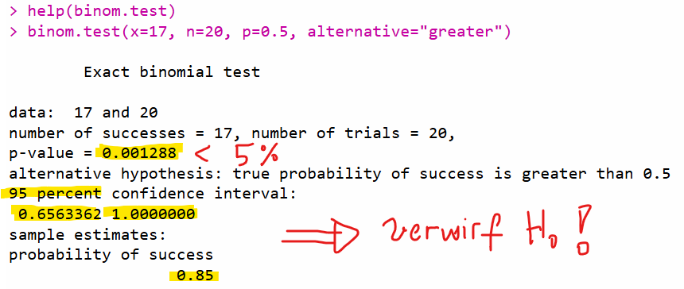
 |  |  |  |  | Ab wie vielen Treffern wäre das Ergebnis bei 5% signifikant?

 |  |  |  |  | ab 14 Treffern knapp noch nicht! | 5.7659%
 |  |  |  |  | ab 15 Treffern knapp signifikant | 2.0695%

Qualitätskontrolle
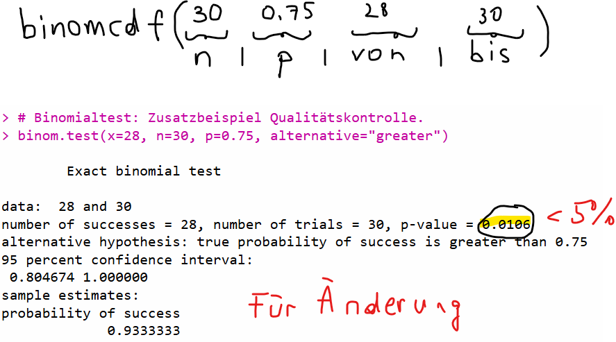

 |  | Erfolge | Nieten | Wskt dafür
 |  | 0 | 30 | 0.0000000000000%
 |  | 1 | 29 | 0.0000000000000%
 |  | 2 | 28 | 0.0000000000003%
 |  | 3 | 27 | 0.0000000000095%
 |  | 4 | 26 | 0.0000000001925%
 |  | 5 | 25 | 0.0000000030036%
 |  | 6 | 24 | 0.0000000375448%
 |  | 7 | 23 | 0.0000003861750%
 |  | 8 | 22 | 0.0000033307594%
 |  | 9 | 21 | 0.0000244255686%
 |  | 10 | 20 | 0.0001538810824%
 |  | 11 | 19 | 0.0008393513587%
 |  | 12 | 18 | 0.0039869189536%
 |  | 13 | 17 | 0.0165610479611%
 |  | 14 | 16 | 0.0603295318582%
 |  | 15 | 15 | 0.1930545019463%
 |  | 16 | 14 | 0.5429657867240%
 |  | 17 | 13 | 1.3414448848475%
p-Wert | 0.010596 | 18 | 12 | 2.9064639171696%
(=SUMME DER GELBEN ZELLEN) |  | 19 | 11 | 5.5069842641108%
 |  | 20 | 10 | 9.0865240357829%
Verwirf die H0, schaffe die neue Maschine an bzw. ändere den Produktionsprozess! - das bringt offensichtlich was! |  | 21 | 9 | 12.9807486225470%
 |  | 22 | 8 | 15.9309187640350%
 |  | 23 | 7 | 16.6235674059495%
 |  | 24 | 6 | 14.5456214802058%
 |  | 25 | 5 | 10.4728474657482%
 |  | 26 | 4 | 6.0420273840855%
 |  | 27 | 3 | 2.6853455040380%
 |  | 28 | 2 | 0.8631467691551%
 |  | 29 | 1 | 0.1785820901700%
 |  | 30 | 0 | 0.0178582090170%

CHi2_auf_Gleichverteilung
Variante 1: "halb-händisch"
 | Wochentag | observed freq | unter H0 (Gleichverteilung) expected freq | Hilfsspalte
 | Montag | 135 | 124.6 | 0.86805778491 | =(C10-D10)^2/D10
 | Dienstag | 108 | 124.6 | 2.2115569823 | =(C11-D11)^2/D11
 | Mittwoch | 120 | 124.6 | 0.16982343499 | =(C12-D12)^2/D12
 | Donnerstag | 114 | 124.6 | 0.90176565008 | =(C13-D13)^2/D13
 | Freitag | 146 | 124.6 | 3.6754414125 | =(C14-D14)^2/D14
 | Summe | 623

 |  | Diskrepanzmaß | 7.827 | Ist chi2-verteilt mit df=5-1=4 "Freiheitsgraden"

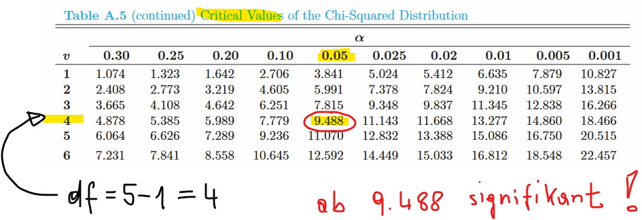
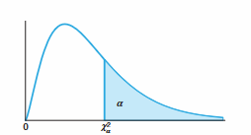

 | Unser Ergebnis: 7.827 ist kleiner als der kritische Wert von 9.488 -> wir bleiben bei H0!
 | Siehe online-Rechner (exakter p-Wert!): | 0,0981 > 5% -> bleibe bei H0
 | https://numiqo.de/tutorial/tabelle-chi-quadrat

Variante 2: Mit Excel-Funktion (liefert direkt einen p-Wert)

Wochentag | observed freq | unter H0 (Gleichverteilung) expected freq
Montag | 135 | 124.6
Dienstag | 108 | 124.6
Mittwoch | 120 | 124.6
Donnerstag | 114 | 124.6
Freitag | 146 | 124.6
Summe | 623

p-Wert (direkt gerechnet in Excel!) | 0.0981

Beispiel: Alle observed stimmen mit expected überein ("kitschige Nullhypothese")

 | Teste auf Gleichverteilung
Wochentag | observed Unfälle | expected Unfälle | Hilfsspalte
Montag | 50 | 50 | 0
Dienstag | 50 | 50 | 0
Mittwoch | 50 | 50 | 0
Donnerstag | 50 | 50 | 0
Freitag | 50 | 50 | 0

 | Diskrepanzmaß | 0

 |  | 0 < 9.488 --> bleiben bei Nullhypothese
 |  | (p-Wert wäre hier 1; "perfekte Nullhypothese")

Beispiel: Alle observed stimmen mit expected überein ("kitschige Nullhypothese") - mit Excel-Funktion

Wochentag | observed Unfälle | expected Unfälle
Montag | 50 | 50
Dienstag | 50 | 50
Mittwoch | 50 | 50
Donnerstag | 50 | 50
Freitag | 50 | 50

p-Wert | 1

